Diagram
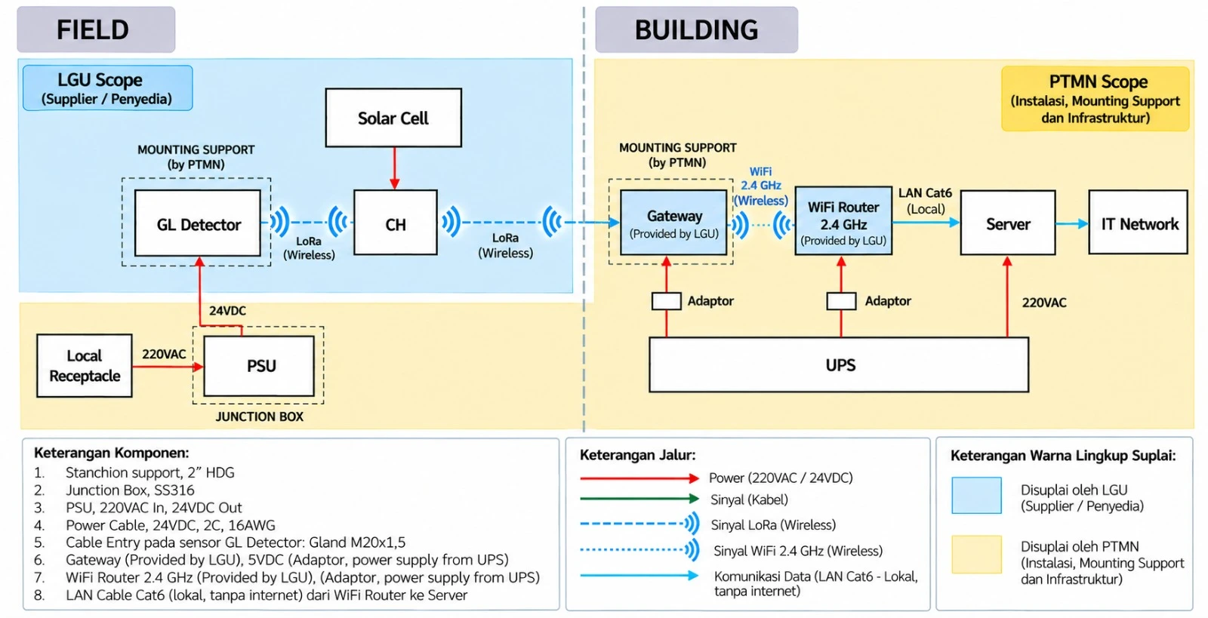
Block diagram lingkup (versi final, sumber checklist)

